Историко-культурная эксп
Определение размера платы за проведение историко-культурной экспертизы

Стоимость проведения государственной историко-культурной экспертизы определяется на основании Постановления Правительства Российской Федерации от 25.04.2024 № 530
Согласно п.35
35. Размер оплаты экспертизы, касающейся объекта культурного наследия федерального значения, устанавливается договором и определяется исходя из объема и сложности выполняемых экспертом работ и общей суммы следующих расходов:
а) оплата труда эксперта;
б) оплата документов, материалов, техники, средств и услуг, необходимых для проведения экспертизы (за исключением расходов, связанных с оформлением усиленной квалифицированной электронной подписи и установкой необходимого программного обеспечения);
в) оплата транспортных и командировочных расходов, связанных с проведением экспертизы.
36. Размер оплаты экспертизы не может зависеть от ее результатов.

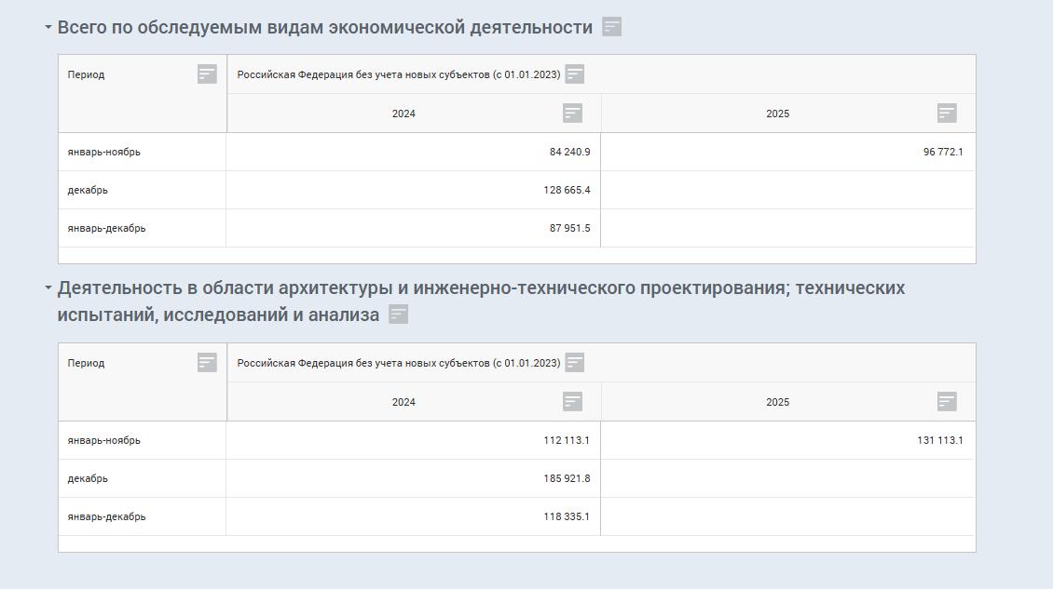
№ п\п | Наименование должностей исполнителей | Фактическое время участия исполнителя в работе, Тфi (дни) | Плановая продолжительность выполнения проектных работ, предусмотренных калькуляцией, Тп (дни) | Численность исполнителей одной квалификации Чi (чел) | Индекс уровня квалификации специалистов исполнителей работы Иi | Коэффициент квалификации (участия) специалистов одной квалификации, ∑ (гр.3 / итог гр.4 × гр.5 × гр.6) /∑ гр. 5
1 | 2 | 3 | 4 | 5 | 6 | 7
 | «Всесезонный туристско-рекреационный комплекс "Эльбрус", Кабардино-Балкарская Республика. Родельбан»
1 | Главный специалист | 10 | * | 1 | 1.32 | 1.10
2 | Начальник отдела | 2 | * | 1 | 2.25 | 0.38
 | Итого: | 12 | 12 | 2 |  | 0.74

Расчет стоимости авторского надзора в соответствии с калькуляцией затрат
№ п\п | Среднемесячная зарплата исполнителей, руб. | Кол-во рабочих дней в месяце, дни | Среднедневная зарплата исполнителей [гр1/гр2] руб. | Удельный вес зарплаты в себестоимости работ - Кз, % | Рентабельность, % | Среднедневная единичная выработка Вср, руб. (гр. 3 × (1+ гр. 5))/ гр.4 | Продолжительность разработки Тп (дни) | Численность исполнителей Чобщ (чел.) | Коэффициент квалификации (участия) Ккв-уч | Стоимость работ, руб. Спр = (гр. 6 × гр. 7 × гр. 8 × гр. 9)
 | 1 | 2 | 3 | 4 | 5 | 6 | 7 | 8 | 9 | 10
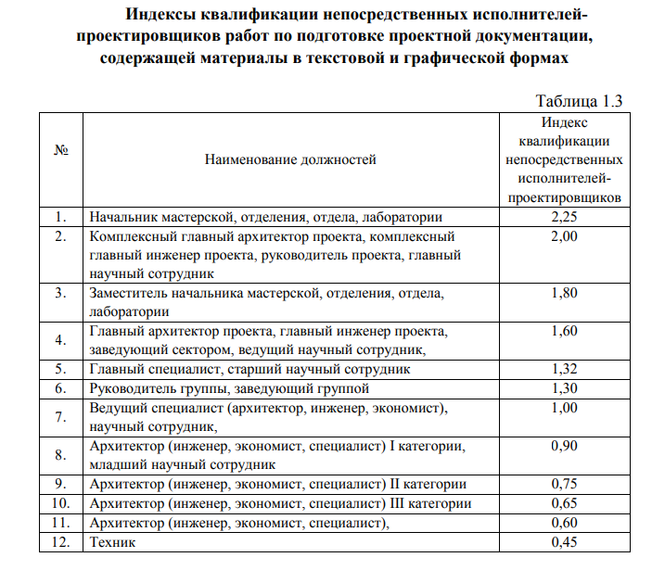
1 | 131,113.10 | 20.58 | 6,370.90 | 40.06% | 10.00% | 17,493.73 | 12 | 2 | 0.74 | 310,688.64
 |  |  |  |  |  |  |  |  | Итого с НДС 22% | 379,040.14

Прогнозные индексы
